Sheet1
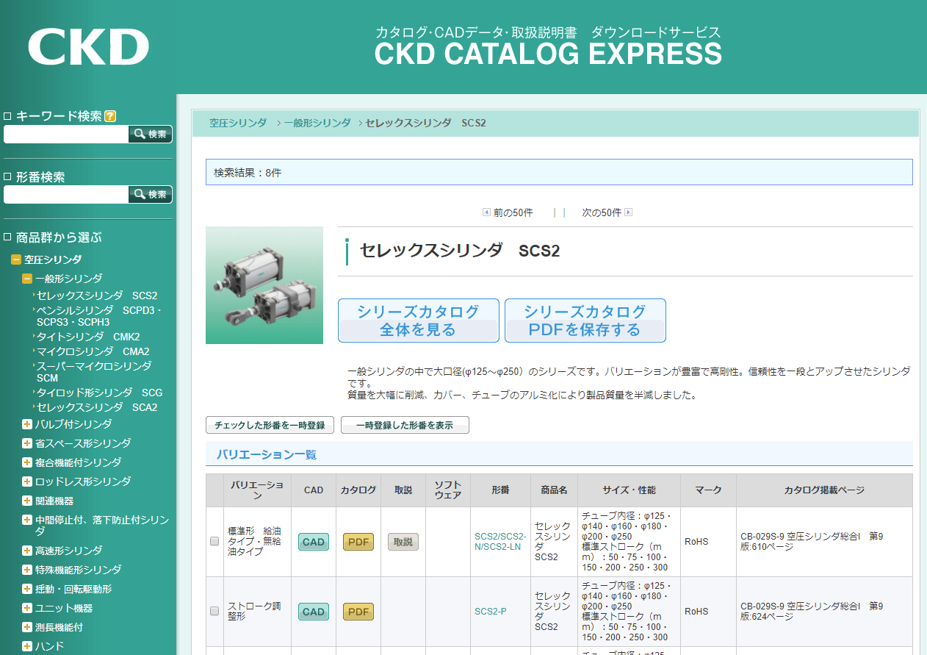

画像をJPGファイルで保存してください。
サイズ、解像度の変更は不要です。
ファイル名の変更も不要です。

形番の取得は不要です。
画像のみ取得してください。

